Sheet1
High-Resolution Photorealistic Image Translation in Real-Time: A Laplacian Pyramid Translation Network | GAN | 称是首个在 4K 分辨率图像上实时实现逼真 I2IT 的工作。其次，在轻量级和快速的推理模型，仍然在转换能力和逼真度方面在逼真的I2IT应用上实现了可比或优越的性能。定性和定量的结果都表明，所提出的方法与先进的方法相比表现良好。 | 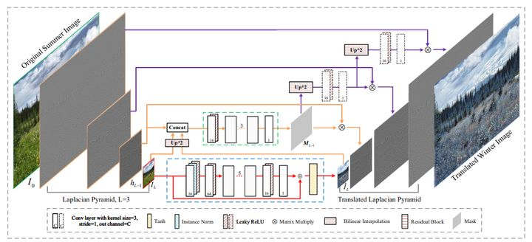
DG-Font: Deformable Generative Networks for Unsupervised Font Generation | GAN | 字体生成是一个具有挑战性的问题，然而现有的字体生成方法通常是在监督学习中。它们需要大量成对的数据，这是劳动密集型的，收集起来很昂贵。此外，常见的图像到图像转换模型通常将风格定义为纹理和颜色的集合，不能直接应用于字体生成。 | 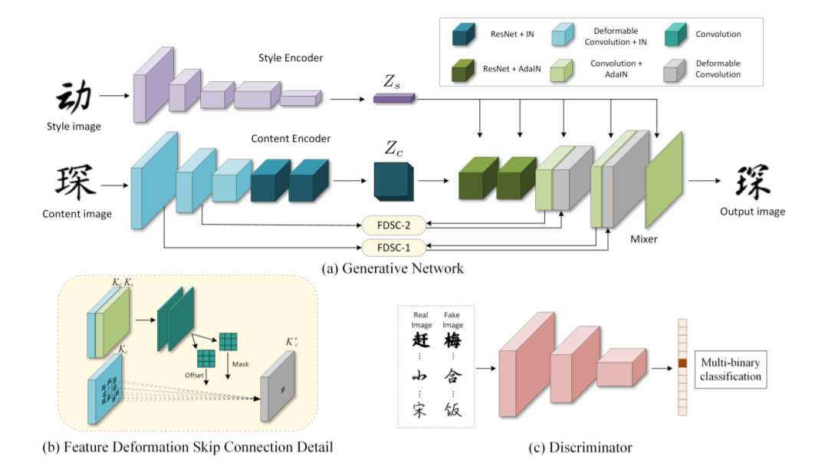
PD-GAN: Probabilistic Diverse GAN for Image Inpainting | GAN | 虽然 deep encoder-decoders 提高了图像修复性能，但他们的目标是生成单个图像，而在现实中，不确定性会导致多种修复结果。这存在两个原因：一是这些方法利用编码器将当前掩码图像建模为高斯分布并解码为完整图像，分布的变化受到掩码图像本身的极大限制，导致多样性下降；另一方面，这些编码器-解码器网络在训练期间使用了 image reconstruction loss。因此，生成的内容在都被强制与ground truth类似， 依赖这种损失限制了多样化。作者认为，hole 边界附近的像素应该更具确定性，而接近hole中心的像素享有更高的自由度。因此作者提出了SPDNorm ，他能动态地平衡了 hole 区域内的真实性和多样性，使生成的内容朝着hole 中心更加多样化，并在 hole 边界更像相邻的图像内容。 此外作者提出了 perceptual diversity loss（感知多样性损失），促进 PD-GAN（作者基于vanilla GAN提出的）生成多样化的结果。 | 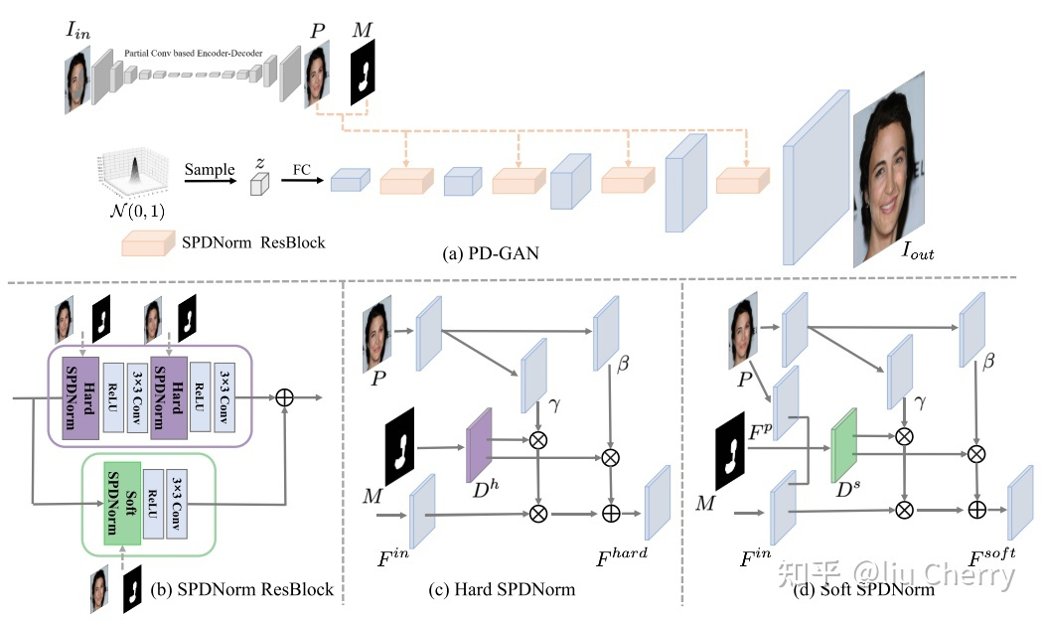
Drafting and Revision: Laplacian Pyramid Network for Fast High-Quality Artistic Style Transfer | GAN | 艺术风格迁移旨在将风格从示例图像迁移到内容图像。目前，基于优化的方法已经取得了很好的风格化质量，但昂贵的时间成本限制了它们的实际应用。同时，前馈方法仍然无法综合复杂的风格，尤其是在整体全局和局部样式存在的情况下。受绘制草稿和修改细节这一常见绘画过程的启发，我们提出了一种新的前馈方法——拉普拉斯金字塔网络(LapStyle)。LapStyle首先通过Drafting Network以低分辨率迁移全局风格样式。然后它通过一个Revision Network以高分辨率修正局部细节，Revision Network根据草稿和拉普拉斯滤波器提取的图像纹理产生残差图像。通过堆叠具有多个拉普拉斯金字塔级别的Revision Network，可以轻松生成更高分辨率的细节。通过聚合所有金字塔级别的输出获得最终的风格化图像。实验表明，我们的方法可以实时合成高质量的风格化图像，并能有效地迁移整体风格样式。
Regularizing Generative Adversarial Networks under Limited Data(有限数据下生成对抗网络的正则化) | GAN | 我们从理论上证明了正则化损失和一个叫做勒康散度的f散度，我们发现：在有限的训练数据下，该算法更具鲁棒性。在几个基准数据集上的大量实验表明：所提出的正则化方案1）提高了泛化性能并稳定了学习动态。在有限的训练数据下对GAN模型进行了分析，2）完善了最新的数据扩充方法。当Ima的训练数据有限时，这些适当的联系有助于训练GAN模型达到最先进的性能 | 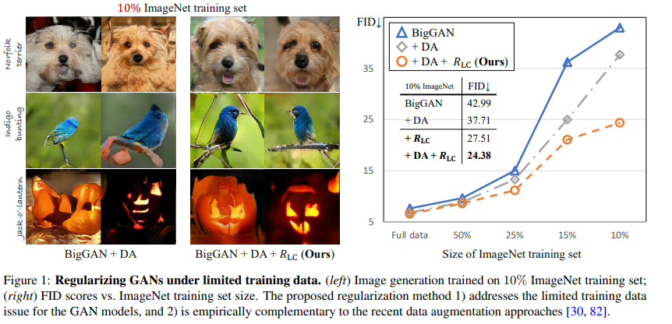
Towards Real-World Blind Face Restoration with Generative Facial Prior(利用生成式人脸先验进行真实世界盲目的人脸重构) | GAN | 如何从低分辨率低质量的真实图像中获得较好的先验知识，复原人脸图像.最近，对于人脸复原问题，需要从低分辨率人脸图像中提取几何人脸先验，用于复原人脸。但是许多时候，从现实低分辨图像中所提取的许多人脸的先验都不太准确，并且纹理信息也受限。另一个策略是引入参考先验，即高质量引导人脸或者人脸成分字典，生成真实的人脸结果。但是，高分辨率参考文件的不可访问性限制了它的实际适用性，而字典的固定容量限制了它的面部细节的多样性和丰富性。—> 我们提出了一种生成式的人脸先验（GFP），用于真实世界的盲人脸图像复原。由于预训练的人脸生成对抗网络（如styleGAN）所生成的假脸，具有高分辨率，丰富的几何形状、人脸纹理和颜色，这些使到其能够联合用于复原人脸的细节和增强颜色。提出了一种GFP-GAN，其包含了一个退化去除模块和一个预训练的人脸GAN作为人脸先验。通过直接的潜在代码映射和几个通道分割空间特征变换（CS-SFT）层以粗调方式连接。
TediGAN: Text-Guided Diverse Image Generation and Manipulation | GAN | 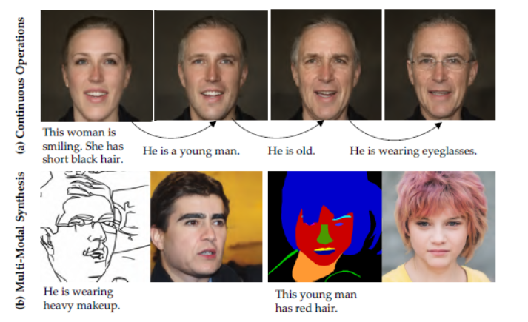 作者称TediGAN是首个统一文本引导和图像生成统一到一个相同的框架的方法，从而实现从生成到操纵的一个自然连续操作，并固有地支持具有多模态输入的图像合成，例如草图或语义标签指导
Generative Hierarchical Features from Synthesizing Image合成图像的生成分层特征 | GAN | 生成对抗网络（GAN）最近通过以无监督方式学习观测数据的潜在分布来推进图像合成。然而，通过解决图像合成任务训练的特征如何适用于视觉任务仍然很少被探索。在这项工作中，我们表明，学习合成图像能够带来显着的分层视觉特征，这些特征可以在广泛的视觉任务中推广。具体来说，我们将预先训练的StyleGAN生成器视为一个学习的损失函数，并利用其逐层的解缠表示来训练一种新的分层编码器。因此，我们的编码器产生的视觉特征，称为生成分层特征（GH-Feat），具有令人信服的判别和分离特性，促进了一系列判别和生成任务。关于人脸验证、特征点检测、布局预测、迁移学习、风格混合和图像编辑的广泛实验表明，GH-Feat从合成图像中学到的吸引人的性能优于现有的无监督特征学习方法。
Teachers Do More Than Teach: Compressing Image-to-Image Models | GAN | 1、生成对抗网络(GANs)在生成高保真图像方面取得了巨大的成功，然而，由于巨大的计算成本和庞大的内存使用，它们的效率较低。 2、最近对压缩通用网络算法的研究表明，通过牺牲图像质量或涉及耗时的搜索过程，在获得更小的生成器方面取得了显著的进展。 目标： 通过引入一个教师网络来解决这些问题，它提供了一个搜索空间，除了执行知识蒸馏外，还可以找到高效的网络架构。 | 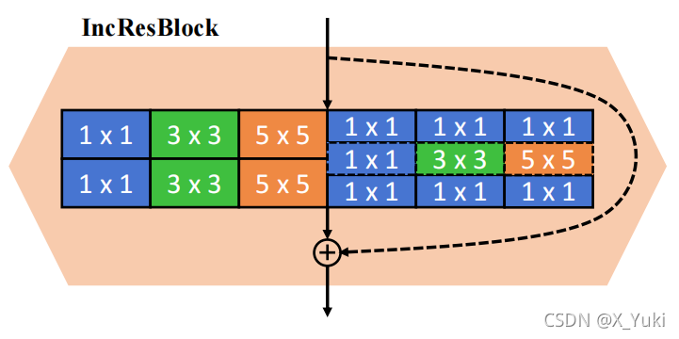 | 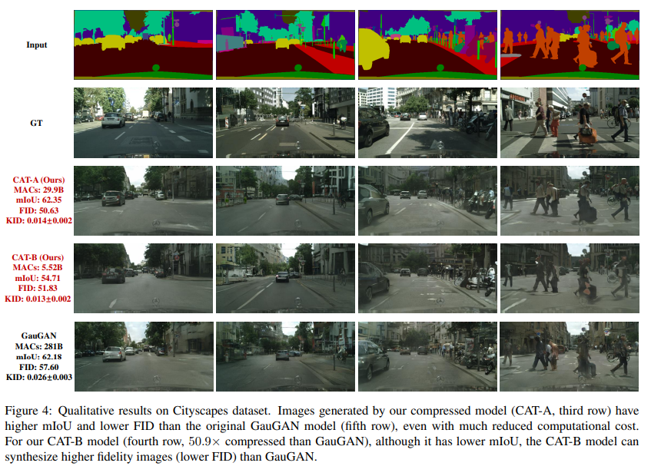
 | GAN | 虽然生成对抗网络（GAN）可以成功生成高质量的图像，但它们可能难以控制。简化基于GAN的图像生成对于它们在平面设计和艺术作品中的采用至关重要。这一目标引起了人们对可以直观地控制GAN生成的图像外观的方法的极大兴趣。在本文中，我们提出了HistoGAN，一种基于颜色直方图的方法，用于控制GAN生成的图像的颜色。我们专注于颜色直方图，因为它们提供了一种直观的方式来描述图像颜色，同时与特定于域的语义保持分离。具体来说，我们引入了对最近的StyleGAN架构[31]的有效修改，以控制由目标颜色直方图特征指定的GAN生成的图像的颜色。然后，我们描述了如何扩展HistoGAN以重新着色真实图像。对于图像重新着色，我们与HistoGAN一起联合训练编码器网络。重新着色模型ReHistoGAN是一种无监督方法，旨在鼓励网络保留原始图像的内容，同时根据给定的目标直方图更改颜色。我们表明，与现有的替代策略相比，这种基于直方图的方法提供了一种更好的方法来控制GAN生成和真实图像的颜色，同时产生更引人注目的结果。 | 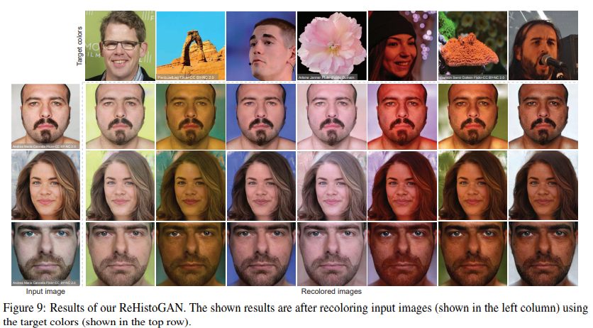
pi-GAN: Periodic Implicit Generative Adversarial Networks for 3D-Aware Image Synthesis | GAN
DivCo: Diverse Conditional Image Synthesis via Contrastive Generative Adversarial Network | GAN
Diverse Semantic Image Synthesis via Probability Distribution Modeling | GAN
LOHO: Latent Optimization of Hairstyles via Orthogonalization | GAN
PISE: Person Image Synthesis and Editing with Decoupled GAN | GAN
DeFLOCNet: Deep Image Editing via Flexible Low-level Controls | GAN
PD-GAN: Probabilistic Diverse GAN for Image Inpainting | GAN
Efficient Conditional GAN Transfer with Knowledge Propagation across Classes | GAN
Exploiting Spatial Dimensions of Latent in GAN for Real-time Image Editing | GAN
Hijack-GAN: Unintended-Use of Pretrained, Black-Box GANs | GAN
Encoding in Style: a StyleGAN Encoder for Image-to-Image Translation | GAN
A 3D GAN for Improved Large-pose Facial Recognition | GAN
HumanGAN: A Generative Model of Humans Images | GAN
ID-Unet: Iterative Soft and Hard Deformation for View Synthesis | GAN
CoMoGAN: continuous model-guided image-to-image translation | GAN
Training Generative Adversarial Networks in One Stage | GAN
Closed-Form Factorization of Latent Semantics in GANs | GAN
Anycost GANs for Interactive Image Synthesis and Editing | GAN
Image-to-image Translation via Hierarchical Style Disentanglement | GAN

